106.520
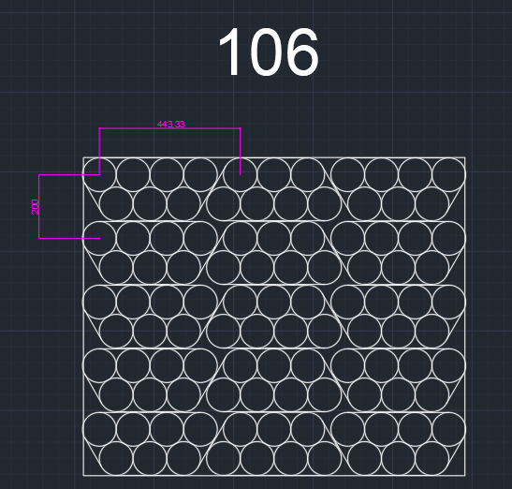
ns=3 | s="OP10_RicetteRB"."Indice"[30]."CoordinateDeposito"[0]."X" | 979 | INT | X
ns=3 | s="OP10_RicetteRB"."Indice"[30]."CoordinateDeposito"[0]."Y" | 848 | INT | Y
ns=3 | s="OP10_RicetteRB"."Indice"[30]."CoordinateDeposito"[0]."RZ" | 180 | INT | RZ
ns=3 | s="OP10_RicetteRB"."Indice"[30]."CoordinateDeposito"[1]."X" | 979 | INT | X
ns=3 | s="OP10_RicetteRB"."Indice"[30]."CoordinateDeposito"[1]."Y" | 477 | INT | Y
ns=3 | s="OP10_RicetteRB"."Indice"[30]."CoordinateDeposito"[1]."RZ" | 180 | INT | RZ
ns=3 | s="OP10_RicetteRB"."Indice"[30]."CoordinateDeposito"[2]."X" | 979 | INT | X
ns=3 | s="OP10_RicetteRB"."Indice"[30]."CoordinateDeposito"[2]."Y" | 106 | INT | Y
ns=3 | s="OP10_RicetteRB"."Indice"[30]."CoordinateDeposito"[2]."RZ" | 180 | INT | RZ
ns=3 | s="OP10_RicetteRB"."Indice"[30]."CoordinateDeposito"[3]."X" | 778 | INT | X
ns=3 | s="OP10_RicetteRB"."Indice"[30]."CoordinateDeposito"[3]."Y" | 848 | INT | Y
ns=3 | s="OP10_RicetteRB"."Indice"[30]."CoordinateDeposito"[3]."RZ" | 180 | INT | RZ
ns=3 | s="OP10_RicetteRB"."Indice"[30]."CoordinateDeposito"[4]."X" | 778 | INT | X
ns=3 | s="OP10_RicetteRB"."Indice"[30]."CoordinateDeposito"[4]."Y" | 477 | INT | Y
ns=3 | s="OP10_RicetteRB"."Indice"[30]."CoordinateDeposito"[4]."RZ" | 180 | INT | RZ
ns=3 | s="OP10_RicetteRB"."Indice"[30]."CoordinateDeposito"[5]."X" | 778 | INT | X
ns=3 | s="OP10_RicetteRB"."Indice"[30]."CoordinateDeposito"[5]."Y" | 106 | INT | Y
ns=3 | s="OP10_RicetteRB"."Indice"[30]."CoordinateDeposito"[5]."RZ" | 180 | INT | RZ
ns=3 | s="OP10_RicetteRB"."Indice"[30]."CoordinateDeposito"[6]."X" | 577 | INT | X
ns=3 | s="OP10_RicetteRB"."Indice"[30]."CoordinateDeposito"[6]."Y" | 848 | INT | Y
ns=3 | s="OP10_RicetteRB"."Indice"[30]."CoordinateDeposito"[6]."RZ" | 180 | INT | RZ
ns=3 | s="OP10_RicetteRB"."Indice"[30]."CoordinateDeposito"[7]."X" | 577 | INT | X
ns=3 | s="OP10_RicetteRB"."Indice"[30]."CoordinateDeposito"[7]."Y" | 477 | INT | Y
ns=3 | s="OP10_RicetteRB"."Indice"[30]."CoordinateDeposito"[7]."RZ" | 180 | INT | RZ
ns=3 | s="OP10_RicetteRB"."Indice"[30]."CoordinateDeposito"[8]."X" | 577 | INT | X
ns=3 | s="OP10_RicetteRB"."Indice"[30]."CoordinateDeposito"[8]."Y" | 106 | INT | Y
ns=3 | s="OP10_RicetteRB"."Indice"[30]."CoordinateDeposito"[8]."RZ" | 180 | INT | RZ
ns=3 | s="OP10_RicetteRB"."Indice"[30]."CoordinateDeposito"[9]."X" | 376 | INT | X
ns=3 | s="OP10_RicetteRB"."Indice"[30]."CoordinateDeposito"[9]."Y" | 848 | INT | Y
ns=3 | s="OP10_RicetteRB"."Indice"[30]."CoordinateDeposito"[9]."RZ" | 180 | INT | RZ
ns=3 | s="OP10_RicetteRB"."Indice"[30]."CoordinateDeposito"[10]."X" | 376 | INT | X
ns=3 | s="OP10_RicetteRB"."Indice"[30]."CoordinateDeposito"[10]."Y" | 477 | INT | Y
ns=3 | s="OP10_RicetteRB"."Indice"[30]."CoordinateDeposito"[10]."RZ" | 180 | INT | RZ
ns=3 | s="OP10_RicetteRB"."Indice"[30]."CoordinateDeposito"[11]."X" | 376 | INT | X
ns=3 | s="OP10_RicetteRB"."Indice"[30]."CoordinateDeposito"[11]."Y" | 106 | INT | Y
ns=3 | s="OP10_RicetteRB"."Indice"[30]."CoordinateDeposito"[11]."RZ" | 180 | INT | RZ
ns=3 | s="OP10_RicetteRB"."Indice"[30]."CoordinateDeposito"[12]."X" | 175 | INT | X
ns=3 | s="OP10_RicetteRB"."Indice"[30]."CoordinateDeposito"[12]."Y" | 848 | INT | Y
ns=3 | s="OP10_RicetteRB"."Indice"[30]."CoordinateDeposito"[12]."RZ" | 180 | INT | RZ
ns=3 | s="OP10_RicetteRB"."Indice"[30]."CoordinateDeposito"[13]."X" | 175 | INT | X
ns=3 | s="OP10_RicetteRB"."Indice"[30]."CoordinateDeposito"[13]."Y" | 477 | INT | Y
ns=3 | s="OP10_RicetteRB"."Indice"[30]."CoordinateDeposito"[13]."RZ" | 180 | INT | RZ
ns=3 | s="OP10_RicetteRB"."Indice"[30]."CoordinateDeposito"[14]."X" | 175 | INT | X
ns=3 | s="OP10_RicetteRB"."Indice"[30]."CoordinateDeposito"[14]."Y" | 106 | INT | Y
ns=3 | s="OP10_RicetteRB"."Indice"[30]."CoordinateDeposito"[14]."RZ" | 180 | INT | RZ

